画像
画像１：EBの確認
 | 売りEB① － トレード不可
 | 買いEB② － トレード不可
 | 売りEB③ － トレード不可

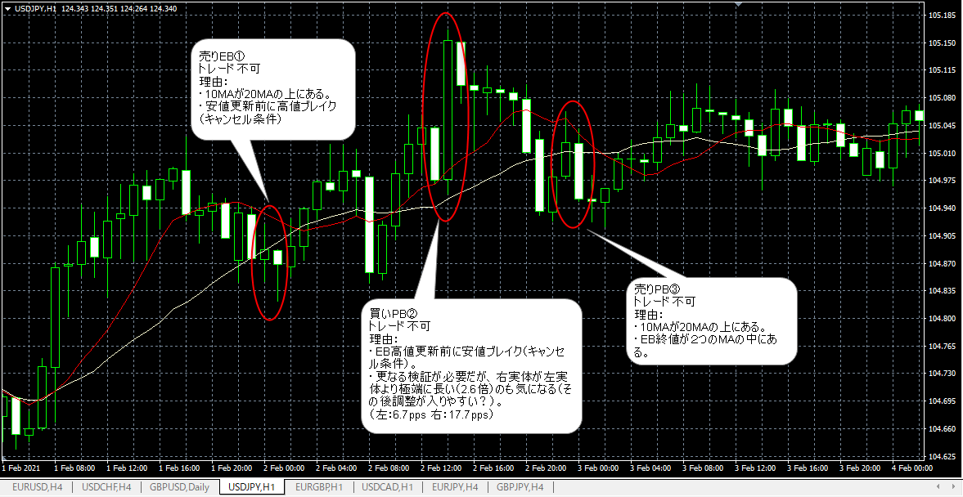

画像２：ＦＩＢの引き方

画像３：エントリから決済まで

